Sheet1
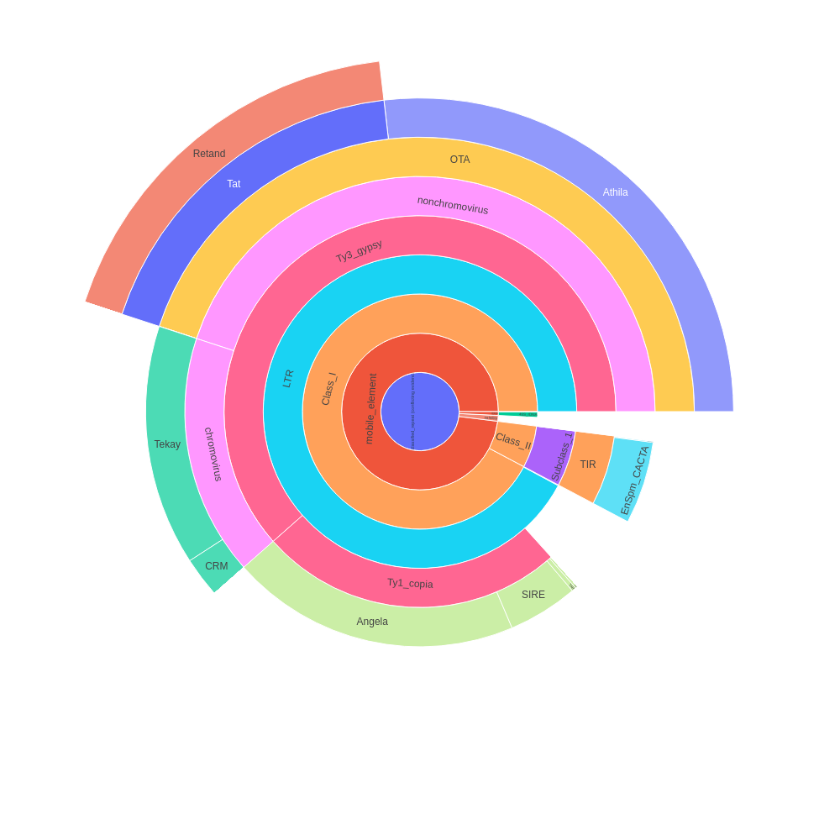
 | percent | scl | cl | reads | percent normalized | sum percent
Unclassified_repeat (conflicting evidences) | 0 | 0 | 0 | 0 | 0 | 43.45
|--rDNA | 0 | 0 | 0 | 0 | 0 | 0.34
| |--45S_rDNA | 0.4 | 1 | 1 | 7980 | 0.32 | 0.32
| | |--18S_rDNA | 0 | 0 | 0 | 0 | 0 | 0
| | |--25S_rDNA | 0 | 0 | 0 | 0 | 0 | 0
| | '--5.8S_rDNA | 0 | 0 | 0 | 0 | 0 | 0
| '--5S_rDNA | 0.03 | 1 | 1 | 694 | 0.02 | 0.02
|--satellite | 0.65 | 12 | 12 | 13021 | 0.52 | 0.52
'--mobile_element | 0 | 0 | 0 | 0 | 0 | 42.59
|--Class_I | 0 | 0 | 0 | 0 | 0 | 40.08
| |--SINE | 0 | 0 | 0 | 0 | 0 | 0
| |--LTR | 3.01 | 3 | 7 | 60260 | 2.39 | 40.05
| | |--Ty1_copia | 0 | 0 | 0 | 0 | 0 | 10.93
| | | |--Ale | 0.09 | 3 | 3 | 1767 | 0.07 | 0.07
| | | |--Alesia | 0 | 0 | 0 | 0 | 0 | 0
| | | |--Angela | 10.9 | 4 | 20 | 217997 | 8.64 | 8.64
| | | |--Bianca | 0 | 0 | 0 | 0 | 0 | 0
| | | |--Bryco | 0 | 0 | 0 | 0 | 0 | 0
| | | |--Lyco | 0 | 0 | 0 | 0 | 0 | 0
| | | |--Gymco-III | 0 | 0 | 0 | 0 | 0 | 0
| | | |--Gymco-I | 0 | 0 | 0 | 0 | 0 | 0
| | | |--Gymco-II | 0 | 0 | 0 | 0 | 0 | 0
| | | |--Ikeros | 0 | 0 | 0 | 0 | 0 | 0
| | | |--Ivana | 0 | 0 | 0 | 0 | 0 | 0
| | | |--Gymco-IV | 0 | 0 | 0 | 0 | 0 | 0
| | | |--Osser | 0 | 0 | 0 | 0 | 0 | 0
| | | |--SIRE | 2.64 | 5 | 8 | 52820 | 2.09 | 2.09
| | | |--TAR | 0.17 | 1 | 1 | 3485 | 0.13 | 0.13
| | | |--Tork | 0 | 0 | 0 | 0 | 0 | 0
| | | '--Ty1-outgroup | 0 | 0 | 0 | 0 | 0 | 0
| | '--Ty3_gypsy | 0 | 0 | 0 | 0 | 0 | 26.73
| | |--non-chromovirus | 0 | 0 | 0 | 0 | 0 | 19.54
| | | |--non-chromo-outgroup | 0 | 0 | 0 | 0 | 0 | 0
| | | |--Phygy | 0 | 0 | 0 | 0 | 0 | 0
| | | |--Selgy | 0 | 0 | 0 | 0 | 0 | 0
| | | '--OTA | 0 | 0 | 0 | 0 | 0 | 19.54
| | | |--Athila | 14.72 | 1 | 26 | 294387 | 11.66 | 11.66
| | | '--Tat | 0 | 0 | 0 | 0 | 0 | 7.88
| | | |--TatI | 0 | 0 | 0 | 0 | 0 | 0
| | | |--TatII | 0 | 0 | 0 | 0 | 0 | 0
| | | |--TatIII | 0 | 0 | 0 | 0 | 0 | 0
| | | |--Ogre | 0 | 0 | 0 | 0 | 0 | 0
| | | '--Retand | 9.95 | 10 | 24 | 199000 | 7.88 | 7.88
| | '--chromovirus | 0 | 0 | 0 | 0 | 0 | 7.19
| | |--Chlamyvir | 0 | 0 | 0 | 0 | 0 | 0
| | |--Tcn1 | 0 | 0 | 0 | 0 | 0 | 0
| | |--chromo-outgroup | 0 | 0 | 0 | 0 | 0 | 0
| | |--CRM | 1.3 | 3 | 4 | 25986 | 1.03 | 1.03
| | |--Galadriel | 0 | 0 | 0 | 0 | 0 | 0
| | |--Tekay | 7.77 | 10 | 24 | 155492 | 6.16 | 6.16
| | |--Reina | 0 | 0 | 0 | 0 | 0 | 0
| | '--chromo-unclass | 0 | 0 | 0 | 0 | 0 | 0
| |--pararetrovirus | 0 | 0 | 0 | 0 | 0 | 0
| |--DIRS | 0 | 0 | 0 | 0 | 0 | 0
| |--Penelope | 0 | 0 | 0 | 0 | 0 | 0
| '--LINE | 0.04 | 2 | 2 | 881 | 0.03 | 0.03
'--Class_II | 0 | 0 | 0 | 0 | 0 | 2.51
|--Subclass_1 | 0 | 0 | 0 | 0 | 0 | 2.51
| '--TIR | 0 | 0 | 0 | 0 | 0 | 2.51
| |--MITE | 0 | 0 | 0 | 0 | 0 | 0
| |--EnSpm_CACTA | 3.11 | 5 | 9 | 62105 | 2.46 | 2.46
| |--hAT | 0 | 0 | 0 | 0 | 0 | 0
| |--Kolobok | 0 | 0 | 0 | 0 | 0 | 0
| |--Merlin | 0 | 0 | 0 | 0 | 0 | 0
| |--MuDR_Mutator | 0.04 | 2 | 2 | 873 | 0.03 | 0.03
| |--Novosib | 0 | 0 | 0 | 0 | 0 | 0
| |--P | 0 | 0 | 0 | 0 | 0 | 0
| |--PIF_Harbinger | 0.02 | 1 | 1 | 453 | 0.02 | 0.02
| |--PiggyBac | 0 | 0 | 0 | 0 | 0 | 0
| |--Sola1 | 0 | 0 | 0 | 0 | 0 | 0
| |--Sola2 | 0 | 0 | 0 | 0 | 0 | 0
| '--Tc1_Mariner | 0 | 0 | 0 | 0 | 0 | 0
'--Subclass_2 | 0 | 0 | 0 | 0 | 0 | 0
'--Helitron | 0 | 0 | 0 | 0 | 0 | 0
organelle | 0 | 0 | 0 | 0
|--plastid | 2.66 | 10 | 15 | 53219
'--mitochondria | 0 | 0 | 0 | 0
Unclassified repeat (No evidence) | 18.1 | 89 | 99 | 361941
contamination | 0 | 0 | 0 | 0

Sheet2
type | sum percent
rDNA | 0.34
mobile_element | 42.59
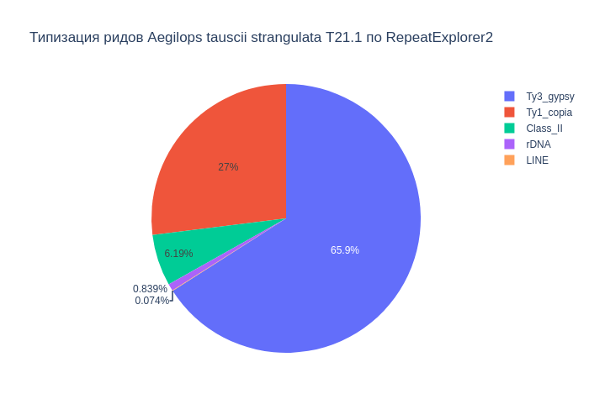
Class_I | 40.08
Ty1_copia | 10.93
Ty3_gypsy | 26.73
Class_II | 2.51
satellite | 0.52
LINE | 0.03

В результате анализа репитома образца Aegilops tauscii strangulata T21.1 были выявлены следующие типы повторяющихся последовательностей ДНК: 42.59% мобильных элементов, из которых 40.08% относятся к ретротранспозонам, а 2.51% к ДНК транспозонам. Надсемейство Ty1_copia составило 10.93%, а Ty3_gypsy - 26.73%. Доля сателлитов составила 0.52%. Также, найдены, элементы типа LINE (0.03%), rDNA (0.34%).

Sheet3
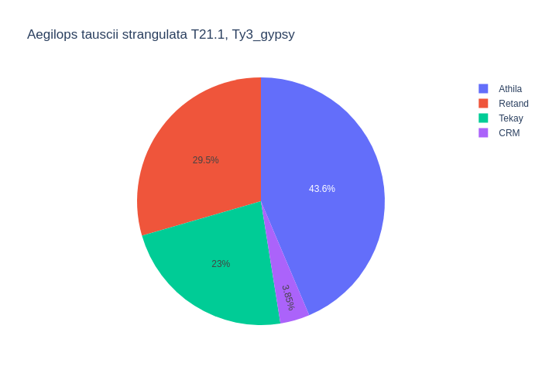
type | percent
Retand | 9.95
LTR | 3.01
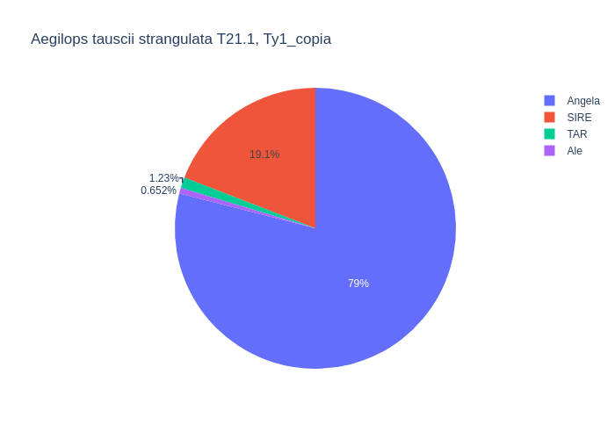
Angela | 10.9
CRM | 1.3
MuDR_Mutator | 0.04
LINE | 0.04
Athila | 14.72
SIRE | 2.64
TAR | 0.17
EnSpm_CACTA | 3.11
Ale | 0.09
Tekay | 7.77
PIF_Harbinger | 0.02

Среди мобильных элементов можно выделить два класса, с выделением в первом классе подклассов Ty1_copia и Ty3_gypsy. Класс Class_I представлен элементами: LTR (3.01%), Ty1_copia (10.93%), Ty3_gypsy (26.73%), LINE (0.04%). Подкласс Ty1_copia представлен элементами: Angela (10.90%), SIRE (2.64%), TAR (0.17%), Ale (0.09%). Подкласс Ty3_gypsy представлен элементами: Retand (9.95%), Tekay (7.77%), CRM (1.30%), Athila (14.72%). Класс Class_II представлен элементами: MuDR_Mutator (0.04%), EnSpm_CACTA (3.11%), PIF_Harbinger (0.02%).

